Tables de production employées

TABLES DE PRODUCTION EMPLOYEES

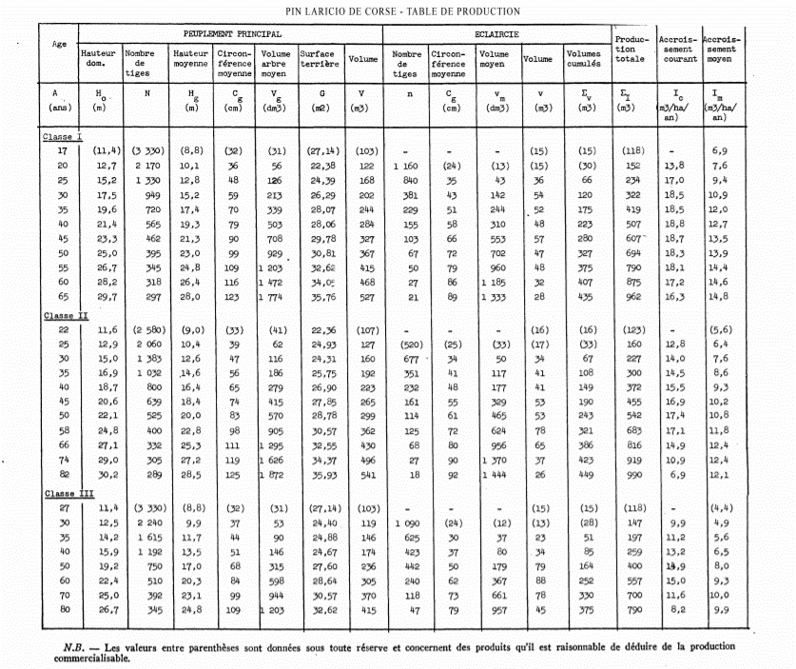
 | Pin Laricio de Corse

 | Table utilisée : | Tables de Décourt pour le pin laricio en Sologne - 1965

 |  | Classe de fertilité moyenne

 | Source : | http://documents.irevues.inist.fr/bitstream/handle/2042/24705/RFF_1965_12_818.pdf?sequence=1

TABLES DE PRODUCTION EMPLOYEES

 | Pin Maritime

 | Table utilisée : | Compte tenu de l'absence de table de production adaptée à la sylviculture du pin maritime en centre-val de loire (sylviculture à cycle de 50 à 80 ans), la table de production employée a été construite à partir de l'itinéraire sylvicole préconisé par le CRPF pour le pin maritime dans la région centre, des données fournies par l'expert forestier (éclaircies et période de révolution), et de la méthode quantification du volume total fournies par la méthode.

 | Source : | https://ifc.cnpf.fr/data/pins_1_1.pdf

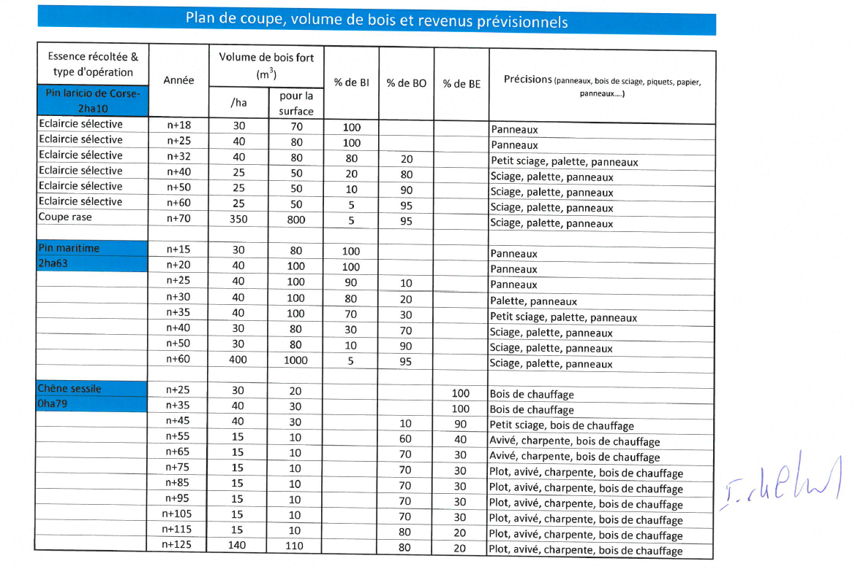
 | PIN MARITIME SAINT VIATRE |  |  | Avant éclaircie |  |  |  |  |  | Eclaircie |  |  | Après éclaircie
 | COUPE | Age | Ho | N | Dg | V7/N | V/N | V7 | V | N | V7 | V | N | V7 | V
 | Eclaircie 1 | 15 | 9.5 m | 1250 | 0.15 m | 0.08 m | 0.11 m3/t | 104.55 m3 | 135.92 m3 | 400 | 26.77 m3 | 34.80 m3 | 850 | 77.79 m3 | 101.12 m3
 | Eclaircie 2 | 20 | 13.0 m | 850 | 0.20 m | 0.18 m | 0.23 m3/t | 152.21 m3 | 197.87 m3 | 280 | 40.11 m3 | 52.14 m3 | 570 | 112.10 m3 | 145.72 m3
 | Eclaircie 3 | 25 | 15.5 m | 570 | 0.26 m | 0.35 m | 0.45 m3/t | 197.95 m3 | 257.34 m3 | 145 | 40.28 m3 | 52.37 m3 | 425 | 157.67 m3 | 204.97 m3
 | Eclaircie 4 | 30 | 17.0 m | 425 | 0.30 m | 0.50 m | 0.65 m3/t | 211.97 m3 | 275.56 m3 | 100 | 39.90 m3 | 51.87 m3 | 325 | 172.07 m3 | 223.69 m3
 | Eclaircie 5 | 35 | 19.5 m | 325 | 0.34 m | 0.71 m | 0.92 m3/t | 229.94 m3 | 298.93 m3 | 70 | 39.62 m3 | 51.51 m3 | 255 | 190.32 m3 | 247.42 m3
 | Eclaircie 6 | 40 | 21.0 m | 255 | 0.42 m | 1.17 m | 1.52 m3/t | 298.45 m3 | 387.99 m3 | 31 | 29.03 m3 | 37.73 m3 | 224 | 269.43 m3 | 350.26 m3
 | Eclaircie 7 | 50 | 23.0 m | 224 | 0.47 m | 1.58 m | 2.05 m3/t | 353.47 m3 | 459.52 m3 | 24 | 30.30 m3 | 39.39 m3 | 200 | 323.18 m3 | 420.13 m3
 | Coupe rase | 60 | 25.0 m | 200 | 0.51 m | 1.98 m | 2.58 m3/t | 396.65 m3 | 515.65 m3 | 200 | 396.65 m3 | 515.65 m3 | 0 | 0.00 m3 | 0.00 m3

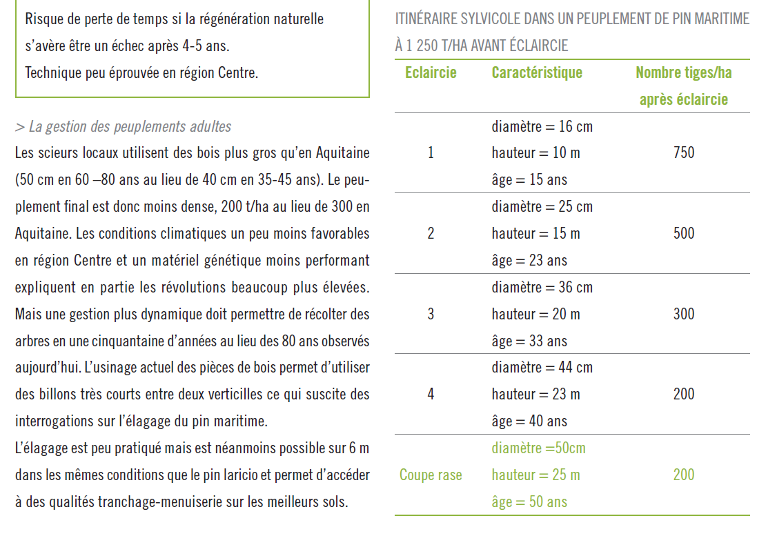
 |  |  |  |  |  |  |  |  | Pinus pinaster
 |  |  |  |  |  |  |  | a | 0.396 | 104.55 m3
 |  |  |  |  |  |  |  | b | 1.756 | 77.79 m3
 |  |  |  |  |  |  |  | c | -0.002 | 152.21 m3
 |  |  |  |  |  |  |  | constante | 0.489 | 112.10 m3
 |  |  |  |  |  |  |  |  |  | 197.95 m3
 |  |  |  |  |  |  |  |  |  | 157.67 m3
 |  |  |  |  |  |  |  |  |  | 211.97 m3
 |  |  |  |  |  |  |  |  |  | 172.07 m3
 |  |  |  |  |  |  |  |  |  | 229.94 m3
 |  |  |  |  |  |  |  |  |  | 190.32 m3
 |  |  |  |  |  |  |  |  |  | 298.45 m3
 |  |  |  |  |  |  |  |  |  | 269.43 m3
 |  |  |  |  |  |  |  |  |  | 353.47 m3
 |  |  |  |  |  |  |  |  |  | 323.18 m3
 |  |  |  |  |  |  |  |  |  | 396.65 m3

TABLES DE PRODUCTION EMPLOYEES

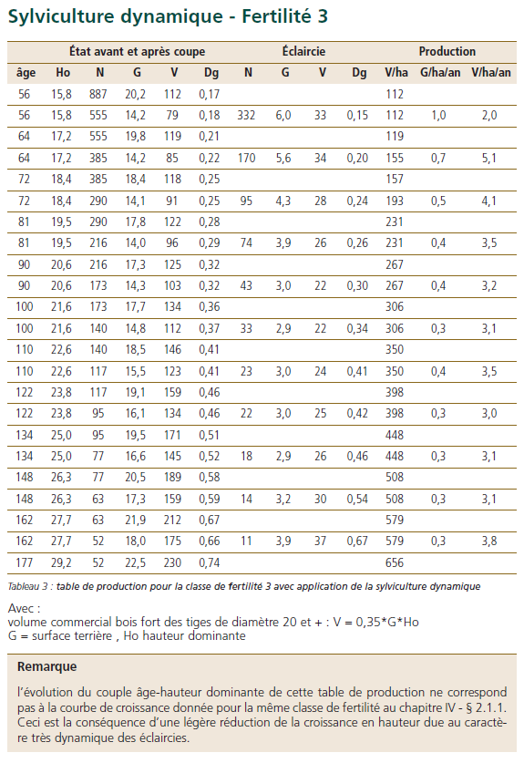
 | Chene sessile

 | Table utilisée : | ONF - Guide des Chenaies Continentales - Classe de fertilité 3 (faible) - sylviculture dynamique

 |  | à défaut de savoir employer les tables du Guide des chenaies atlantiques, la table employée est celle du Guide des chenaies continentales.

 | Source : | Guide des sylvicultures pour les Chenaies continentales

